ジャッジシステム概要
ジャッジタブレット1
ジャッジタブレット2
ジャッジタブレット3
ジャッジタブレット4
ジャッジタブレット5

ジャッジタブレットで入力された点数が、
集計用PCのエクセルの表に点数が反映


集計用パソコン


集計された点数が、アナウンス用モニターの表に反映

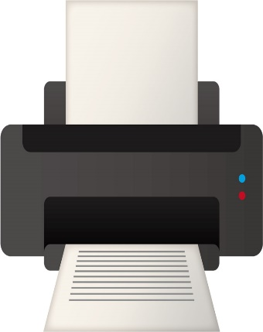
集計用プリンター

アナウンス用モニター

タブレットからPC集計表概要
ジャッジが4人だった場合

ジャッジAさんのタブレットの点数
ジャッジBさんのタブレットの点数
ジャッジCさんのタブレットの点数
ジャッジDさんのタブレットの点数

Hiの4.3とLowの3.5をカットし、残った3.5と3.8の平均

集計用PCの集計表

PC集計表からモニター概要
PCの集計表からモニターへの点数の反映
集計用PCの集計表

点数が入って順位が替わると、表の順位も入れ替わる

ベスト2本の合計点
集計表の平均点が反映される

1位になるために必要な点数

2位に入るために必要な点数

2位に入るため必要な点数

2位に入るために必要な点数

もし白が3本目に5.30の点数が出たら、2本の合計9.55で2位にあがり、黄色は3位と緑は4位に
アナウンス用モニター

